FEBRERO
COTIZACIÓN PROPUESTA_Merch universitario_05.02.25 |  |  |  |  |  |  |  |  | MARGEN GANANCIA, MINIMA - S/.150 - PARA PEDIDOS POCOS COMO 30 -50-100 UNID. DE PRODUCTOS ECONOMICOS (EJM. LAPICEROS, LLAVEROS PLASTICOS) PROMEDIA - S/.400 A 500 - PARA PEDIDOS MAS DE 150 UNID DE PRODCUCTOS COSTO MEDIO-ALTO (EJM. LAPICEROS METALICOS)
Nº | Cód. Artíc. | Artículo | Foto | Cant. | Costo uni. No IGV (S/.) | Tiempo Entrega | Detalles | Costo Total. No IGV (S/.) | proveedor | Cod. Prod. Prov. | Obseraciones | costo $ | COSTO S/. | % | Resultado | Margen | Total | Cantidad | Costo MUESTRA Unidad | Movilidad + | Total Producto | Tipo de Impresión | Costo impresión | Cant Color | Cant Lados | Cantidad por Millar | Costo Impresión | Empaq | Seguro CRT | Total | Costo S/. Sin IGV | I.G.V | TOTAL
1 | LIBRETA DE NOTAS |  | 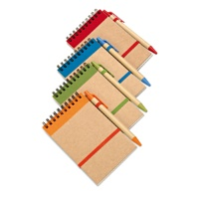 Imagen referencial | 200 | S/. 4.69 | 7 a 9 dias utiles | LIBRETA ECOLOGICA Tamaño A6 - 14 x 9 cm Libreta ecologica imantada con liga contiene 70 hojas rayadas + un lapicero Color: Negro, Naranja, Verde , Azul y rojo Presentacion: Caja grupal, no bolsa individual *Incluye 1 logo a 1 color a un lado *Diseño o arte facilitado por el cliente | S/. 937.58 | EYF / PROMO MERCH / PUBLITRADE / CHIPPER | RKN-820 S/ 3,10 +IGV / ECO-07 S/ 2,70 + IGV / R9103 S/ 2,40 Inc IGV / BF556 S/ 2,50 Inc IGV |  |  | S/ 2.17 | 57.5 | S/. 1.25 | S/. 250.00 | S/. 3.42 | 200 | S/. 6.52 | S/. 100.00 | S/. 791.30 | TAMPOGRAFIA AMERICANA 500 a S/.180 250 a S/.150 100 a S/.60 | S/. 120.00 | 1 | 1 | 1 | S/. 120.00 | S/. 9.70 | S/. 16.58 | S/. 937.58 | S/. 4.69 | S/. 0.84 | S/. 5.53
2 | LIBRETA ECOLOGICA |  | 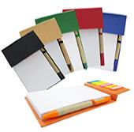 Imagen referencial | 200 | S/. 5.69 | 7 a 9 dias utiles | LIBERA ECOLOGICA Medidas: 16 x 10.5cm, 2mm cubierta Descripción: Libreta ecológica de 100 hojas de notas blancas, 25 hojas 6C bandejas adhesivas, bolígrafo ecológico. Colores: Azul, naranja, negro, rojo, verde, natural Presentacion: Caja grupal, no bolsa individual *Incluye 1 logo a 1 color a un lado *Diseño o arte facilitado por el cliente | S/. 1,137.46 | PROMO MERCH / CHIPPER | ECO-04 S/ 4,00 + IGV / BF453 S/ 3,20 Inc IGV |  |  | S/ 2.78 | 58 | S/. 1.61 | S/. 322.78 | S/. 4.40 | 200 | S/. 8.35 | S/. 100.00 | S/. 987.65 | TAMPOGRAFIA AMERICANA 500 a S/.180 250 a S/.150 100 a S/.60 | S/. 120.00 | 1 | 1 | 1 | S/. 120.00 | S/. 9.70 | S/. 20.11 | S/. 1,137.46 | S/. 5.69 | S/. 1.02 | S/. 6.71
3 | LIBRETA ECOLOGICA |  | 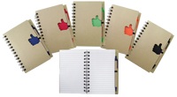 *Imagen referencial | 200 | S/. 7.59 | 7 a 9 dias utiles | LIBRETA ECOLOGICA Medidas: 13 x 18 cm. Color: Rojo Descripción: 70 hojas rayadas blancas y 1 lapicero ecológico. Presentacion: Caja grupal, no bolsa individual *Incluye 1 logo a 1 color a un lado *Diseño o arte facilitado por el cliente | S/. 1,518.98 | EYF | R-9704 S/ 4,70 + IGV |  |  | S/ 4.70 | 32.8 | S/. 1.54 | S/. 308.32 | S/. 6.24 | 200 | S/. 14.10 | S/. 100.00 | S/. 1,362.42 | TAMPOGRAFIA AMERICANA 500 a S/.180 250 a S/.150 100 a S/.60 | S/. 120.00 | 1 | 1 | 1 | S/. 120.00 | S/. 9.70 | S/. 26.86 | S/. 1,518.98 | S/. 7.59 | S/. 1.37 | S/. 8.96
4 | LIBRETA ECOLOGICA |  | 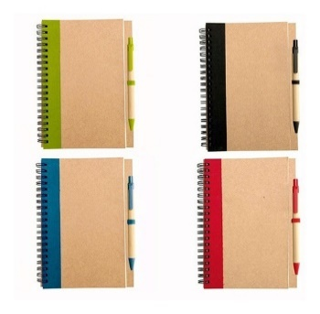 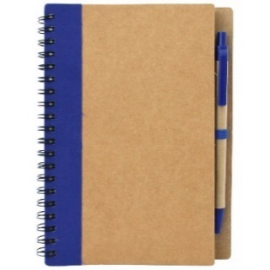 *Imagen referencial | 200 | S/. 5.90 | 7 a 9 dias utiles | LIBRETA ECOLOGICA Medidas: 13 x 18 cm. Descripción: Libreta anillada de aprox. 60 hojas ecológicas; incluye 1 lapicero modelo Ecologico. Colores: Rojo, azul, verde negro, Naranja Presentacion: Caja grupal, no bolsa individual *Incluye 1 logo a 1 color a un lado *Diseño o arte facilitado por el cliente | S/. 1,180.31 | EYF / CHIPER / PUBLITRADE | RKN-818C S/ 4,20 + IGV / BF901A S/ 3,60 Inc IGV / R9611 S/ 3,50 Inc IGV |  |  | S/ 3.13 | 47 | S/. 1.47 | S/. 294.26 | S/. 4.60 | 200 | S/. 9.39 | S/. 100.00 | S/. 1,029.74 | TAMPOGRAFIA AMERICANA 500 a S/.180 250 a S/.150 100 a S/.60 | S/. 120.00 | 1 | 1 | 1 | S/. 120.00 | S/. 9.70 | S/. 20.87 | S/. 1,180.31 | S/. 5.90 | S/. 1.06 | S/. 6.96
5 | CUADERNO PP ESPIRAL A5 |  | 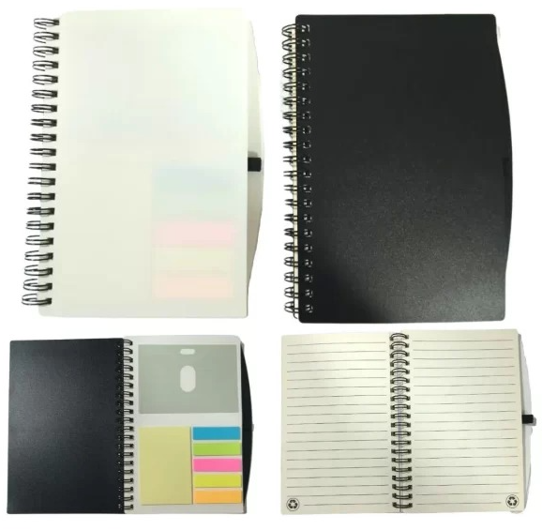 Imagen referencial | 200 | S/. 6.99 | 7 a 9 dias utiles | CUADERNO PP ESPIRAL A5 Material: PVC Medida: 17.8cm x 12.5cm 70 Hojas rayadas color crema, Porta tarjetas, Sujetador de lapicero, 5 bandarines de colores, Post it de amarillo 25 hojas y Anillado Doble ring Color: Negro y Blanco Presentacion: Caja grupal, no bolsa individual *Incluye 1 logo a 1 color a un lado *Diseño o arte facilitado por el cliente | S/. 1,398.22 | TIENDA PUBLICITARIA | S/ 4,96 Inc IGV |  |  | S/ 4.31 | 47.3 | S/. 2.04 | S/. 1,020.03 | S/. 6.35 | 500 | S/. 12.94 | S/. 100.00 | S/. 3,289.50 | TAMPOGRAFIA AMERICANA Precio referencial 500 a S/.300 250 a S/.180 100 a S/.80 | S/. 120.00 | 1 | 1 | 1 | S/. 120.00 | S/. 24.25 | S/. 61.81 | S/. 3,495.55 | S/. 6.99 | S/. 1.26 | S/. 8.25
6 | LIBRETA CON LAPICERO |  | 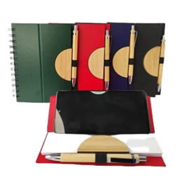 Imagen referencial | 200 | S/. 7.79 | 7 a 9 dias utiles | LIBRETA CON LAPICERO Libreta portacelular tapa dura Medidas: 14 cm x 18 cm hojas rayadas blancas Color: Azul, rojo y verde Presentacion: Caja grupal, no bolsa individual *Incluye 1 logo a 1 color a un lado *Diseño o arte facilitado por el cliente | S/. 1,557.94 | CHIPER | BFP904 S/ 6,00 Inc IGV |  |  | S/ 5.22 | 36.7 | S/. 1.91 | S/. 957.39 | S/. 7.13 | 500 | S/. 15.65 | S/. 100.00 | S/. 3,681.74 | TAMPOGRAFIA AMERICANA Precio Referencial 500 a S/.200 250 a S/.180 100 a S/.80 | S/. 120.00 | 1 | 1 | 1 | S/. 120.00 | S/. 24.25 | S/. 68.87 | S/. 3,894.86 | S/. 7.79 | S/. 1.40 | S/. 9.19
7 | LIBRETA ECOLOGICA |  | 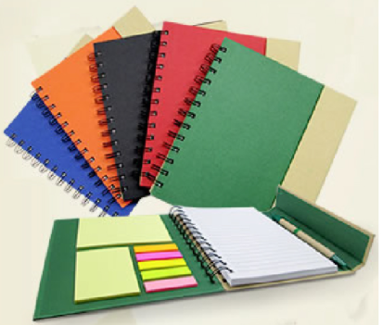 Imagen referencial | 200 | S/. 7.49 | 7 a 9 dias utiles | LIBRETA ECOLOGICA Medidas: 18 x 13.2cm - 2 mm cubierta. Colores: Naranja, rojo, verde limón,azul,negro y natural. Descripción: Libreta anillada de aprox. 70 hojas blancas rayadas, 25 hojas de notas adhesivas y banderas, bolígrafo ecológico. Presentacion: Caja grupal, no bolsa individual *Incluye 1 logo a 1 color a un lado *Diseño o arte facilitado por el cliente | S/. 1,497.00 | CHIPER / PROMO MERCH | BF909A S/ 5,80 Inc IGV / ECO-05 S/ 5,60 +IGV |  |  | S/ 5.04 | 35.5 | S/. 1.79 | S/. 895.22 | S/. 6.83 | 500 | S/. 15.13 | S/. 100.00 | S/. 3,532.09 | TAMPOGRAFIA AMERICANA 500 a S/.200 250 a S/.150 100 a S/.60 | S/. 120.00 | 1 | 1 | 1 | S/. 120.00 | S/. 24.25 | S/. 66.17 | S/. 3,742.51 | S/. 7.49 | S/. 1.35 | S/. 8.83
8 | TOMATODO ECOLOGICO |  | 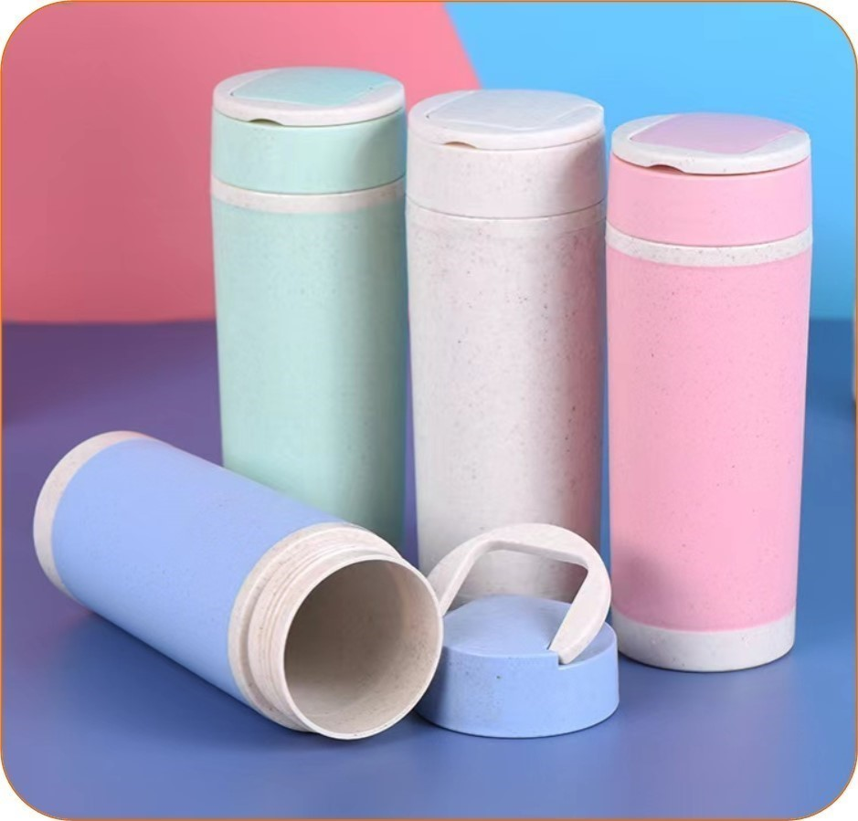 *Imagen referencial | 200 | S/. 9.99 | 7 a 9 días útiles | TOMATODO ECOLOGICO Material: FIBRA DE BAMBÚ Capacidad: 360 ml. 17.4 x 5.6 cm Modelo: Tomatodo con tapa con asa de silicona Color: Natural, rosado y turquesa Presentación: Caja individual de cartón *Incluye 1 logo a 1 color por 1 lado, en la parte bambú * Arte y diseño debe ser facilitado por el cliente. | S/. 1,998.69 | CHIPPER | CIENTO S/ 6.20 Inc IGV |  |  | S/. 5.39 | 56.2 | S/. 3.03 | S/. 605.98 | S/. 8.42 | 200 | S/. 16.17 | S/. 100.00 | S/. 1,800.42 | WILFREDO TAMPOGRAFIA | S/. 150.00 | 1 | 1 | 1 | S/. 150.00 | S/. 12.93 | S/. 35.34 | S/. 1,998.69 | S/. 9.99 | S/. 1.80 | S/. 11.79
9 | TOMATODO ECOLOGICO |  | 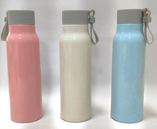 *Imagen referencial | 200 | S/. 10.59 | 7 a 9 días útiles | TOMATODO ECOLOGICO Material: FIBRA DE BAMBÚ con vidrio en interior Color: Natural, rosado y turquesa Capacidad: 380 ml. Modelo: Tomatodo con tapa con asa de silicona Presentación: Caja individual de cartón *Incluye 1 logo a 1 color por 1 lado, en la parte bambú * Arte y diseño debe ser facilitado por el cliente. | S/. 2,118.12 | CHIPPER | CIENTO S/ 6,70 Inc IGV |  |  | S/. 5.83 | 54.5 | S/. 3.18 | S/. 635.04 | S/. 9.00 | 200 | S/. 17.48 | S/. 100.00 | S/. 1,917.74 | WILFREDO TAMPOGRAFIA | S/. 150.00 | 1 | 1 | 1 | S/. 150.00 | S/. 12.93 | S/. 37.45 | S/. 2,118.12 | S/. 10.59 | S/. 1.91 | S/. 12.50
10 | TOMATODO ECOLOGICO |  | 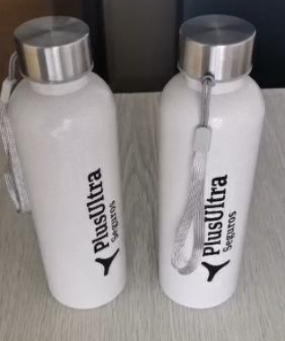 *Imagen referencial | 200 | S/. 10.19 | 7 a 9 días útiles | TOMATODO ECOLOGICO Material: FIBRA DE BAMBÚ con vidrio en interior con Tapa de metal y Sujetador, Medida: 20cm de alto por 7.5 diametro Capacidad: 600ml, Color: Natural Presentación: Caja grupal, sin bolsa individual *Incluye 1 logo a 1 color por 1 lado, en la parte bambú * Arte y diseño debe ser facilitado por el cliente. | S/. 2,038.48 | TIENDA PUBLICITARIA | ciento-S/ 7.17 Inc IGV |  |  | S/. 6.23 | 38 | S/. 2.37 | S/. 473.84 | S/. 8.60 | 200 | S/. 18.70 | S/. 100.00 | S/. 1,839.50 | WILFREDO TAMPOGRAFIA | S/. 150.00 | 1 | 1 | 1 | S/. 150.00 | S/. 12.93 | S/. 36.04 | S/. 2,038.48 | S/. 10.19 | S/. 1.83 | S/. 12.03
11 | BOLSA TOCUYO |  | *Imagen referencial | 200 | S/. 9.89 | 15 a 20 Días utiles | BOLSA TOCUYO Material: Tocuyo n Medidas: 42 cm x 38 cm x 10 cm de fuelle Descripción: Bolsa con asas, con fuelle. Color: Natural Presentacion: Empaque grupal * Incluye logo a 1 color a 1 lado * Arte y diseño debe ser facilitado por el cliente. | S/. 1,978.61 | DANTE / GUSTAVO | S/5,50 +IHV / |  |  | S/ 5.50 | 64 | S/. 3.52 | S/. 704.00 | S/. 9.02 | 200 | S/. 27.50 | S/. 100.00 | S/. 1,931.50 | Ya incluye | S/. 0.00 | 1 | 1 | 1 | S/. 0.00 | S/. 12.13 | S/. 34.99 | S/. 1,978.61 | S/. 9.89 | S/. 1.78 | S/. 11.67
12 | CARGADOR MULTI PUERTO 5 EN 1 |  | 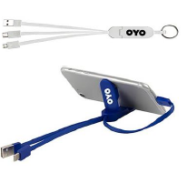 | 200 | S/. 12.79 | 7 a 9 días utiles | CARGADOR MULTIPLE Descripcion: cargador de multiple enchufe para carga de celulares, incluye 3 conectores Iphone, Puerto C y USB, cuenta con soporte para celular y llavero. Material: Plastico Color: blanco, negro. Presentación: Empaque grupal *Incluye 1 logo a 1 color por 1 lado *Arte y diseño facilitado por el cliente. | S/. 2,558.55 | TIENDA PUBLICITARIA (sin codigo) | S/ 9,91 Inc IGV |  |  | S/. 8.62 | 31 | S/. 2.67 | S/. 534.28 | S/. 11.29 | 200 | S/. 25.85 | S/. 100.00 | S/. 2,383.61 | WILFREDO | S/. 120.00 | 1 | 1 | 1 | S/. 120.00 | S/. 9.70 | S/. 45.24 | S/. 2,558.55 | S/. 12.79 | S/. 2.30 | S/. 15.10 | S/. 3,019.09 | S/. 460.54 | S/. 59.20 | S/. 143.77 | S/. 534.28 | S/. 331.31 | 26.39 | 18.19
13 | CABLE MULTIPUERTO FIBRA DE PAJA DE TRIGO |  | 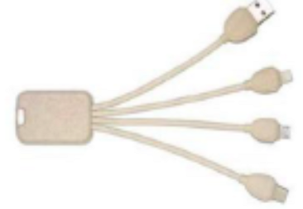 Imagen referencial | 200 | S/. 15.39 | 5 a 7 días utiles | CABLE MULTIPUERTO FIBRA DE PAJA DE TRIGO Material: Fibra de paja de trigo Largo del cable: 17cm Espacio para logo: 3.3*2.0 cm Puertos USB : Micro, Lightning, Type C/USB Presentación: Grupal *Incluye 1 logo a 1 color por 1 lado *Arte y diseño facilitado por el cliente | S/. 3,078.78 | I-TEC PROMOCIONES | ECO-5022 S/ 10,42 + IGV |  |  | S/. 10.42 | 32.6 | S/. 3.40 | S/. 679.38 | S/. 13.82 | 200 | S/. 31.26 | S/. 100.00 | S/. 2,894.64 | TAMPOGRAFIA AMERICANA Precio referencial 250 a S/.200 100 a S/.70 50 a S/.70 1 logo 1 color | S/. 120.00 | 1 | 1 | 1 | S/. 120.00 | S/. 9.70 | S/. 54.44 | S/. 3,078.78 | S/. 15.39 | S/. 2.77 | S/. 18.16
14 | CABLE MULTIPUERTO RETRACTIL |  | 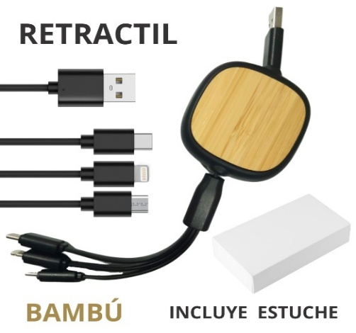 Imagen referencial | 200 | S/. 21.39 | 7 a 9 días utiles | CABLE MULTIPUERTO RETRACTIL Material : PVC + Bamboo Dimesiones : 23 cm sin desplegar , 93 cm desplegado Incluye : 1 puerto Iphone , 1 puerto tipo C , 1 puerto Android , 1 puerto USB . Presentacion:Caja Individual *Incluye 1 logo a 1 color por 1 lado *Arte y diseño facilitado por el cliente | S/. 4,278.74 | PROMO MERCH / TIENDA PUBLICITARIA | TC-29 S/ 15,00 + IGV / S/ 17,23 Inc IGV |  |  | S/. 14.98 | 31.1 | S/. 4.66 | S/. 931.92 | S/. 19.64 | 200 | S/. 44.95 | S/. 100.00 | S/. 4,073.39 | TAMPOGRAFIA AMERICANA Precio referencial 500 a S/.350 250 a S/.200 100 a S/ 70 1 logo 1 color | S/. 120.00 | 1 | 1 | 1 | S/. 120.00 | S/. 9.70 | S/. 75.66 | S/. 4,278.74 | S/. 21.39 | S/. 3.85 | S/. 25.24
15 | MEDIAS |  | Imagen Referencial | 50 | S/. 22.39 | 7 a a 9 días utiles | MEDIAS Material: Algodón con poliéster Medida: 53cm largo Talla: Stándard Color: A elegir Presentación: Bolsita individual *Incluye diseño sublimado ambos lados *Arte y diseño facilitado por el cliente. | S/. 1,119.65 | VLINDER Martha Cel. 968 629 161 / liz | */ S/15 incluye OGV |  |  | S/. 15.00 | 30 | S/. 4.50 | S/. 225.00 | S/. 19.50 | 50 | S/. 30.00 | S/. 90.00 | S/. 1,095.00 | Ya incluye | S/. 0.00 | 1 | 1 | 1 | S/. 0.00 | S/. 4.85 | S/. 19.80 | S/. 1,119.65 | S/. 22.39 | S/. 4.03 | S/. 26.42

ABRIL
COTIZACIÓN PROPUESTA_Merch universitario_15.04.25 |  |  |  |  |  |  |  |  | MARGEN GANANCIA, MINIMA - S/.150 - PARA PEDIDOS POCOS COMO 30 -50-100 UNID. DE PRODUCTOS ECONOMICOS (EJM. LAPICEROS, LLAVEROS PLASTICOS) PROMEDIA - S/.400 A 500 - PARA PEDIDOS MAS DE 150 UNID DE PRODCUCTOS COSTO MEDIO-ALTO (EJM. LAPICEROS METALICOS)
Nº | Cód. Artíc. | Artículo | Foto | Cant. | Costo uni. No IGV (S/.) | Tiempo Entrega | Detalles | Costo Total. No IGV (S/.) | proveedor | Cod. Prod. Prov. | Obseraciones | costo $ | COSTO S/. | % | Resultado | Margen | Total | Cantidad | Costo MUESTRA Unidad | Movilidad | Total Producto | Tipo de Impresión | Costo impresión | Cant Color | Cant Lados | Cantidad por Millar | Costo Impresión | Empaq | Seguro CRT | Total | Costo S/. Sin IGV | I.G.V | TOTAL
1 | CUADERNO ECOLOGICO- CARTÓN- RPET |  | 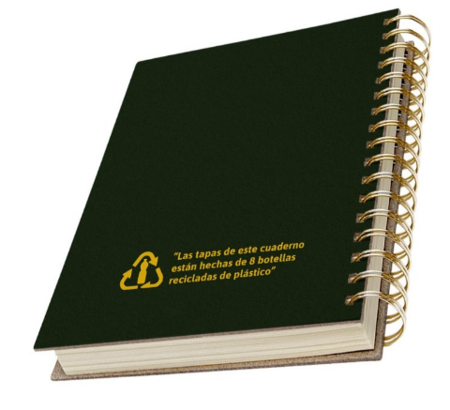 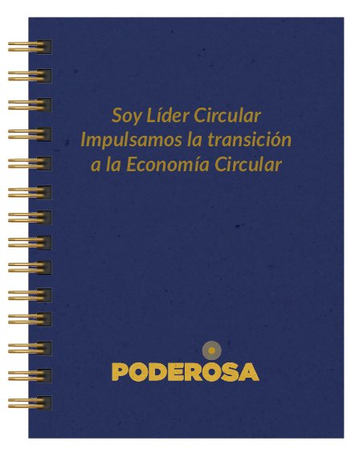 Imagen referencial | 100 | S/. 23.19 | 12 a 14 Días útiles | CUADERNO ECOLOGICO RPET Medidas: Tamaño A5, con tapa y contratapa de rpet (tela de botellas recicladas) Sublimación full color en tapas. Reverso y bordes de tapas sin impresión. Acabado: Anillado doble ring en color dorado. Hojas: 80 hojas avena. Impresas cuadriculas o de puntos con logo a un color en tira y retira. Diseño:incluye1 diseño a 1 color en la tapa y 1 calculadora ecologica en la parte posterior Presentación:Caja grupal *Diseño o arte facilitado por el cliente | S/. 2,319.05 | ECOLOGICA COMUNICACIONES | S/16 |  |  | S/ 16.00 | 35.7 | S/. 5.71 | S/. 571.20 | S/. 21.71 | 100 | S/. 32.00 | S/. 70.00 | S/. 2,273.20 | YA INCLUYE | S/. 0.00 | 1 | 1 | 1 | S/. 0.00 | S/. 4.85 | S/. 41.00 | S/. 2,319.05 | S/. 23.19 | S/. 4.17 | S/. 27.36
2 | CUADERNO RPET A5 |  | 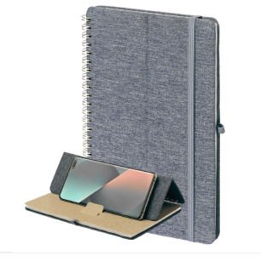 Imagen referencial | 100 | S/. 11.69 | 7 a 9 dias utiles | CUADERNO RPET A5 Material: Cartón tapa dura con cobertura de tela Medida:21x14.5cm Color:Gris, Negro Incluye:80 hokas rayadas color crema,sujetador de lapicero, soporte para celular,anillado doble ring Presentacion:Empaque grupal, NO embolsado individual *Incluye 1 logo a 1 color a un lado *Diseño o arte facilitado por el cliente | S/. 1,168.78 | TIENDA PUBLICITARIA | S/ 7.49 Incluye IGV |  |  | S/ 6.51 | 40.2 | S/. 2.62 | S/. 261.82 | S/. 9.13 | 100 | S/. 65.13 | S/. 70.00 | S/. 1,048.26 | TAMPOGRAFIA AMERICANA 100 a S/.95 | S/. 95.00 | 1 | 1 | 1 | S/. 95.00 | S/. 4.85 | S/. 20.67 | S/. 1,168.78 | S/. 11.69 | S/. 2.10 | S/. 13.79

MAYO
COTIZACIÓN PRPUESTA_FENIX POWER PERU_PRODUCTOS VARIOS_26.05.26 |  |  |  |  |  |  |  |  | Magdalena del mar 50/50 | MARGEN GANANCIA, MINIMA - S/.150 - PARA PEDIDOS POCOS COMO 30 -50-100 UNID. DE PRODUCTOS ECONOMICOS (EJM. LAPICEROS, LLAVEROS PLASTICOS) PROMEDIA - S/.400 A 500 - PARA PEDIDOS MAS DE 150 UNID DE PRODCUCTOS COSTO MEDIO-ALTO (EJM. LAPICEROS METALICOS)
Nº | Cód. Artíc. | Artículo | Foto | Cant. | Costo uni. No IGV (S/.) | Tiempo Entrega | Detalles | Costo Total. No IGV (S/.) |  | proveedor | Cod. Prod. Prov. | Obseraciones | costo $ | COSTO S/. | % | Resultado | Margen | Total | Cantidad | Costo MUESTRA Unidad | Movilidad | Total Producto | Tipo de Impresión | Costo impresión | Cant Color | Cant Lados | Cantidad por Millar | Costo Impresión | Empaq | Seguro CRT | Total | Costo S/. Sin IGV | I.G.V | TOTAL
1 | COCH-BF901A | LIBRETAS ECOLOGICAS | 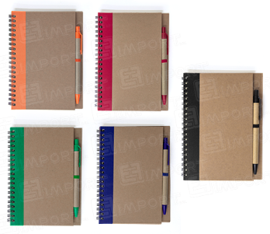 Imagen referencial | 1000 | S/. 5.45 | 7 a 9 Días útiles | LIBRETAS ECOLOGICAS Medidas: 17.5 x 14.6 cm. Descripción: Libreta anillada de aprox. 70 hojas ecológicas; incluye 1 lapicero modelo 925N Color: Azul, negro, rojo, verde Presentación: Bolsita invidual *Incluye 1 logo 1 color por 1 lado *Diseño o arte facilitado por el cliente | S/. 5,454.00 |  | CHIPER | BF901A | 1000 a S/.3500 +IGV 100 a S/.360 +IGV |  | S/ 3.50 | 35.3 | S/. 1.24 | S/. 1,235.50 | S/. 4.74 | 1000 | S/. 7.00 | S/. 180.00 | S/. 4,922.50 | WE CREATE Cel. 963 258 869 1000 a S/. 450 500 a S/. 300 100 a S/. 60 +IGV 1 logo 1 color | S/. 460.00 | 1 | 1 | 1 | S/. 460.00 | S/. 17.50 | S/. 54.00 | S/. 5,454.00 | S/. 5.45 | S/. 0.98 | S/. 6.44
 |  |  |  | 500 | S/. 6.29 | 5 a 7 Días útiles |  | S/. 3,147.41 |  |  |  |  |  | S/ 3.50 | 48.5 | S/. 1.70 | S/. 848.75 | S/. 5.20 | 500 | S/. 7.00 | S/. 150.00 | S/. 2,755.75 |  | S/. 350.00 | 1 | 1 | 1 | S/. 350.00 | S/. 10.50 | S/. 31.16 | S/. 3,147.41 | S/. 6.29 | S/. 1.13 | S/. 7.43
 |  |  |  | 100 | S/. 7.89 | 5 a 7 Días útiles |  | S/. 789.03 |  |  |  |  |  | S/ 3.60 | 55.7 | S/. 2.01 | S/. 200.52 | S/. 5.61 | 100 | S/. 7.20 | S/. 120.00 | S/. 687.72 |  | S/. 90.00 | 1 | 1 | 1 | S/. 90.00 | S/. 3.50 | S/. 7.81 | S/. 789.03 | S/. 7.89 | S/. 1.42 | S/. 9.31
2 | COEF-GP-211025B | MUG ECOLOGICO | 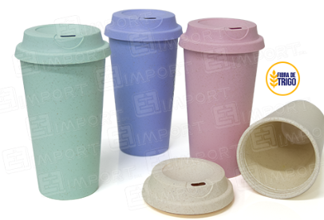 Imagen referencial | 1000 | S/. 9.75 | 7 a 9 Días útiles | MUG ECOLOGICO Material: Fibra de trigo. Medidas: Altura: 17.5 cm, Ancho: 6 cm (Aprox). Capacidad: 450ml Colores: Rosado, celese, verde y natural. Presentación: Bolsita individual *Incluye 1 logo 1 color por 1 lado *Diseño o arte facilitado por el cliente | S/. 9,754.58 |  | EYF | GP-211025B | 1000 a S/.6500 +IGV 100 a S/.670 +IGV |  | S/ 6.50 | 36 | S/. 2.34 | S/. 2,340.00 | S/. 8.84 | 1000 | S/. 13.00 | S/. 200.00 | S/. 9,053.00 | WE CREATE Cel. 963 258 869 Precio ref. 1000 a S/. 550 500 a S/. 350 100 a S/. 70 +IGV 1 logo 1 color | S/. 570.00 | 1 | 1 | 1 | S/. 570.00 | S/. 35.00 | S/. 96.58 | S/. 9,754.58 | S/. 9.75 | S/. 1.76 | S/. 11.51
 |  |  |  | 500 | S/. 10.39 | 5 a 7 Días útiles |  | S/. 5,194.68 |  |  |  |  |  | S/ 6.50 | 40.7 | S/. 2.65 | S/. 1,322.75 | S/. 9.15 | 500 | S/. 13.00 | S/. 180.00 | S/. 4,765.75 |  | S/. 360.00 | 1 | 1 | 1 | S/. 360.00 | S/. 17.50 | S/. 51.43 | S/. 5,194.68 | S/. 10.39 | S/. 1.87 | S/. 12.26
 |  |  |  | 100 | S/. 12.29 | 5 a 7 Días útiles |  | S/. 1,229.48 |  |  |  |  |  | S/ 6.70 | 42.3 | S/. 2.83 | S/. 283.41 | S/. 9.53 | 100 | S/. 13.40 | S/. 150.00 | S/. 1,116.81 |  | S/. 90.00 | 1 | 1 | 1 | S/. 90.00 | S/. 10.50 | S/. 12.17 | S/. 1,229.48 | S/. 12.29 | S/. 2.21 | S/. 14.51
3 | COEF-JC-763 | JARRO | 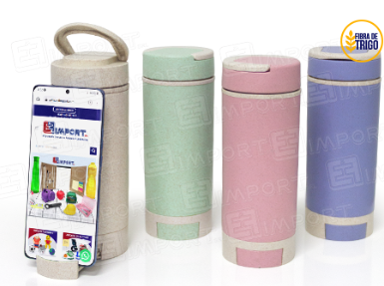 Imagen referencial | 1000 | S/. 10.70 | 7 a 9 Días útiles | JARRO Material: Fibra de trigo Medida: 18.5 cm altura x 6.5 cm ancho Capacidad 350 ml Descripcion:Jarro de fibra de trigo cona asa incluida en la tapa, en la parte inferior cuenta con porta celular Color:Natural, celeste, rojo y verde Presentación: Bolsita individual *Incluye 1 logo 1 color por 1 lado *Diseño o arte facilitado por el cliente | S/. 10,695.70 |  | EYF | JC-763 | 1000 a S/.7200 +IGV 100 a S/.750 +IGV |  | S/ 7.20 | 35.7 | S/. 2.57 | S/. 2,570.40 | S/. 9.77 | 1000 | S/. 14.40 | S/. 200.00 | S/. 9,984.80 | WE CREATE Cel. 963 258 869 1000 a S/. 550 500 a S/. 350 100 a S/. 70 +IGV 1 logo 1 color | S/. 570.00 | 1 | 1 | 1 | S/. 570.00 | S/. 35.00 | S/. 105.90 | S/. 10,695.70 | S/. 10.70 | S/. 1.93 | S/. 12.62
 |  |  |  | 500 | S/. 11.35 | 5 a 7 Días útiles |  | S/. 5,675.29 |  |  |  |  |  | S/ 7.20 | 40.2 | S/. 2.89 | S/. 1,447.20 | S/. 10.09 | 500 | S/. 14.40 | S/. 180.00 | S/. 5,241.60 |  | S/. 360.00 | 1 | 1 | 1 | S/. 360.00 | S/. 17.50 | S/. 56.19 | S/. 5,675.29 | S/. 11.35 | S/. 2.04 | S/. 13.39
 |  |  |  | 100 | S/. 13.49 | 5 a 7 Días útiles |  | S/. 1,349.11 |  |  |  |  |  | S/ 7.50 | 42.7 | S/. 3.20 | S/. 320.25 | S/. 10.70 | 100 | S/. 15.00 | S/. 150.00 | S/. 1,235.25 |  | S/. 90.00 | 1 | 1 | 1 | S/. 90.00 | S/. 10.50 | S/. 13.36 | S/. 1,349.11 | S/. 13.49 | S/. 2.43 | S/. 15.92
4 | COPM-MG-02 | JARRO | 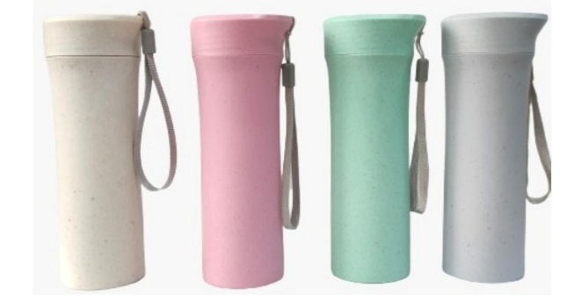 Imagen referencial | 1000 | S/. 12.09 | 7 a 9 Días útiles | MUG Material: Fibra de trigo Medida: 19 cm de alto x 7 cm ancho Capacidad: 350 ml Mug para agua caliente y agua fria Color: Beige, rosado, celeste, verde Presentación: Cajita individual *Incluye 1 logo 1 color por 1 lado *Diseño o arte facilitado por el cliente | S/. 12,093.13 |  | PROMOS MERCH / IMPORTACIONES FACUNDO | MG-02 / fb-1813-CE | PROMOS MERCH 1000 a S/.8.20+IGV 100 a S/.8.40 +IGV Mug 350 ml / IMPORTACIONES FACUNDO 1000 a S/.6200+IGV 100 a S/.650 +IGV Mug 400 ml |  | S/ 8.20 | 36 | S/. 2.95 | S/. 2,952.00 | S/. 11.15 | 1000 | S/. 16.40 | S/. 200.00 | S/. 11,368.40 | WE CREATE Cel. 963 258 869 1000 a S/. 550 500 a S/. 350 100 a S/. 70 +IGV 1 logo 1 color | S/. 570.00 | 1 | 1 | 1 | S/. 570.00 | S/. 35.00 | S/. 119.73 | S/. 12,093.13 | S/. 12.09 | S/. 2.18 | S/. 14.27
 |  |  |  | 500 | S/. 12.59 | 5 a 7 Días útiles |  | S/. 6,294.22 |  |  |  |  |  | S/ 8.20 | 38 | S/. 3.12 | S/. 1,558.00 | S/. 11.32 | 500 | S/. 16.40 | S/. 180.00 | S/. 5,854.40 |  | S/. 360.00 | 1 | 1 | 1 | S/. 360.00 | S/. 17.50 | S/. 62.32 | S/. 6,294.22 | S/. 12.59 | S/. 2.27 | S/. 14.85
 |  |  |  | 100 | S/. 14.75 | 5 a 7 Días útiles |  | S/. 1,474.70 |  |  |  |  |  | S/ 8.40 | 42 | S/. 3.53 | S/. 352.80 | S/. 11.93 | 100 | S/. 16.80 | S/. 150.00 | S/. 1,359.60 |  | S/. 90.00 | 1 | 1 | 1 | S/. 90.00 | S/. 10.50 | S/. 14.60 | S/. 1,474.70 | S/. 14.75 | S/. 2.65 | S/. 17.40
5 | BOLSAS TOCUYO |  | 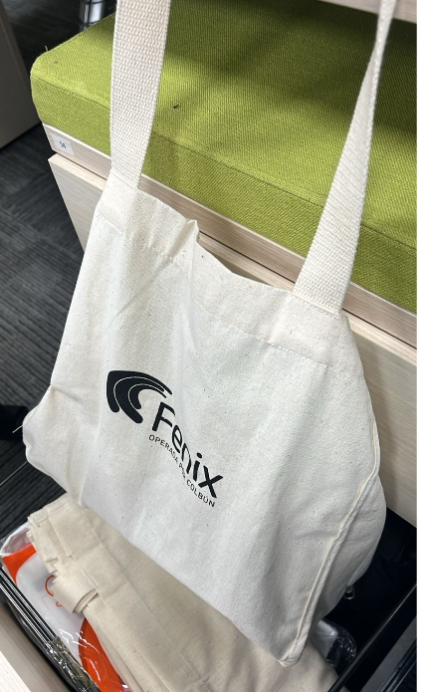 Imagen referencial | 1000 | S/. 7.89 | 15 a 17 Días útiles | BOLSAS TOCUYO Material: Tela tocuyo de algodón,Gramaje: 155 gr/m² Medidas: 42 cm de largo x 35 cm de alto (con asa) Color: Natural crudo. Presentación: Grupal * Incluye 1 logo a 1 color por 1 lado *Diseño o arte facilitado por el cliente | S/. 7,889.11 |  | ECOHIROME 998 325 599 | costo brindado por el proveedor 5.50 por 500 unds 5.00 por 1 millar (los costos incluyen igv Entrega a 05 días útiles luego de recibida orden de compra. | se tomó costo referencial de SOLGAS por 100 unds logo full color en DTF | Se adiciono 0.50 +1.50 por contigencia | S/ 5.50 | 38 | S/. 2.09 | S/. 2,090.00 | S/. 7.59 | 1000 | S/. 11.00 | S/. 180.00 | S/. 7,781.00 | INCLUYE | S/. 0.00 | 1 | 1 | 1 | S/. 0.00 | S/. 30.00 | S/. 78.11 | S/. 7,889.11 | S/. 7.89 | S/. 1.42 | S/. 9.31
 |  |  |  | 500 | S/. 9.05 | 1 a 15 Días útiles |  | S/. 4,526.82 |  |  |  |  |  | S/ 6.00 | 43.5 | S/. 2.61 | S/. 1,305.00 | S/. 8.61 | 500 | S/. 12.00 | S/. 150.00 | S/. 4,467.00 |  | S/. 0.00 | 1 | 1 | 1 | S/. 0.00 | S/. 15.00 | S/. 44.82 | S/. 4,526.82 | S/. 9.05 | S/. 1.63 | S/. 10.68
 |  |  |  | 100 | S/. 12.50 | 10 a 12 Días útiles |  | S/. 1,250.13 |  |  |  |  |  | S/ 7.50 | 45.7 | S/. 3.43 | S/. 342.75 | S/. 10.93 | 100 | S/. 15.00 | S/. 120.00 | S/. 1,227.75 |  | S/. 0.00 | 1 | 1 | 1 | S/. 0.00 | S/. 10.00 | S/. 12.38 | S/. 1,250.13 | S/. 12.50 | S/. 2.25 | S/. 14.75

